istruzioni e leggenda colori
Inserimento dati:
 | A) Digitare manualmente direttamente nella maschera d'inserimento
 | B) Copiare da altri "file dati": Preghiamo di copiare solamente dati senza formattazione nella maschera d'inserimento (v. le istruzioni sotto):

 |  | 1. Copiare dati da file originale
 |  | 2. Inserire i dati
 |  |  | 1.1 Barra di menu - Inserire - valori (solamente valori senza formattazione ), oppure |  |  |  | 1.2 Inserire via tasto destro del mouse
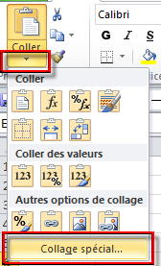
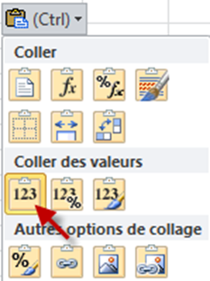

 |  | 3. Salvare

Formattazione condizionale, esempi/logica:

 | Spiegazioni formattazione: |  | in MB: PID figura molteplice; in PH/PB: FID figura molteplice (possibili per amissione, dimissione e altro momento della misura) | manca registrazione | dati/formattazione scorretta | necessita controllo manuale | non necessariamente richiesto | Lasciare vuoto! | Non previsto per via di dropout

 | Trovate ulteriori informazioni sul foglio di lavoro "codice colori dettagliato"

Notifica fornitura dei dati
***************************************************************************
Notifica fornitura dei dati
***************************************************************************

Numero dello stabilimento (satellite RIS sanità)
Nome dello stabilimento
Data di inizio del periodo di rilevamento
Data di fine del periodo di rilevamento

Nomi dei file trasmessi | Genere di registrazione | Righe totali nel file | Data di generazione
Set di dati minimo statistica medica | MB
Dati supplementari psichiatria statistica medica | MP
HoNOS | PH
BSCL | PB
Indicare se nel periodo di rilevamento non sono
state adottate misure restrittive della libertà o se queste non sono previste nella clinica.
misure restrittive della libertà | FM

